Розкрій
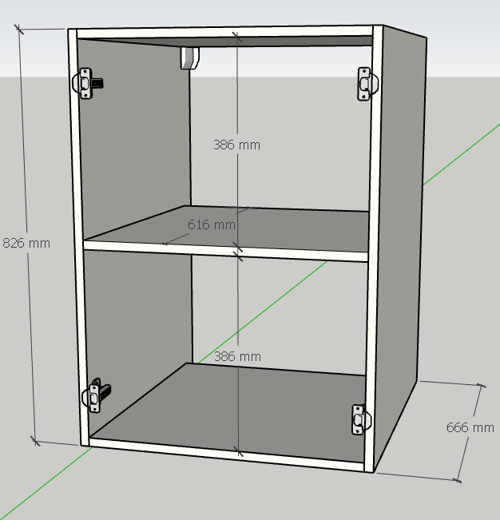
№ | Модуль | Артикул | Матеріал | Довж. | Шир. | К-сть | Товщ. | Примітка
 |  | Бокова стійка | KRONO_8100 | 780 | 663 | 2 | 18
 |  | Кришка-дно-полка | KRONO_8100 | 594 | 663 | 3 | 18

 |  | ФАСАДИ | KRONO_8100 | 777 | 311 | 2 | 18
 |  | ФАЛЬШКИ | KRONO_8100 | 2519 | 70 | 2 | 18
 |  | ФАЛЬШКА | KRONO_8100 | 740 | 70 | 1 | 18

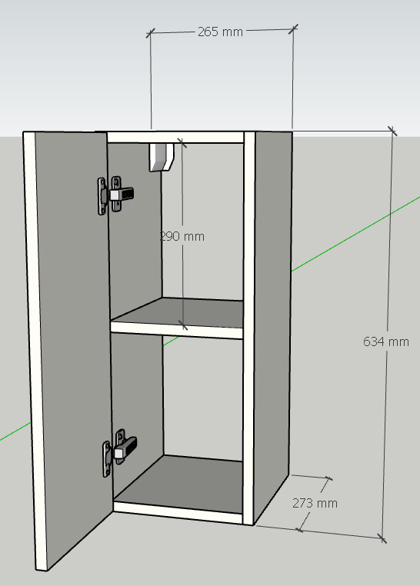
 |  | Бокова стійка | KRONO_K8100 | 665 | 270 | 2 | 18
 |  | ДНО- КРИШКА | KRONO_K8100 | 229 | 270 | 2 | 18
 |  | ПОЛКА | KRONO_K8100 | 229 | 260 | 1 | 18

 |  | ФАСАДИ | KRONO_8100 | 659 | 262 | 2 | 18

 |  | Бокова стійка | KRONO_K008 | 650 | 293 | 2 | 18
 |  | ПОЛКА | KRONO_K008 | 229 | 270 | 1 | 18
 |  | КРИШКА-ДНО | KRONO_K008 | 229 | 293 | 2 | 18
 |  | Задній щит | KRONO_K008 | 614 | 229 | 1 | 18 | ФРЕЗЕРОВАНА ПІДСТВІТКА
 |  | на відкоси | KRONO_K008 | 2400 | 560 | 2 | 18
 |  | на відкоси | KRONO_K008 | 1800 | 560 | 2 | 18

 |  | ДНО | KRONO_K8100 | 265 | 270 | 1 | 18
 |  | ПОЛКА | KRONO_K8100 | 229 | 260 | 1 | 18
 |  | ПОПЕРЕЧИНА | KRONO_K8100 | 229 | 80 | 2 | 18
 |  | БК. Стійка | KRONO_K8100 | 1087 | 270 | 2 | 18
 |  | ЦОКОЛЬ | KRONO_K8100 | 315 | 96 | 1 | 18

 |  | ФАСАД | KRONO_K8100 | 1102 | 259 | 1 | 18
 |  | ФАЛЬШКА | KRONO_K8100 | 2420 | 70 | 1 | 18
 |  | ФАЛЬШКА | KRONO_K8100 | 1260 | 70 | 1 | 18
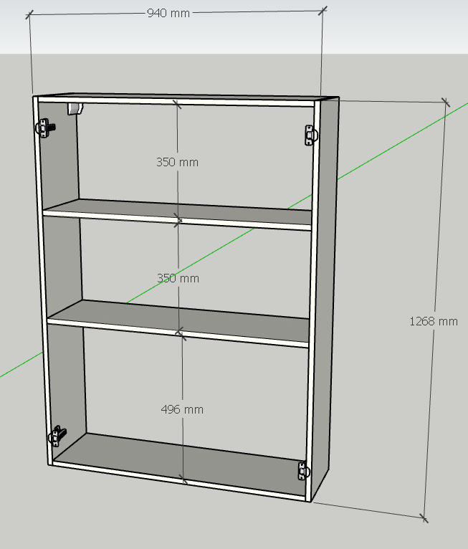
 |  | Бк. Стійка | AGT_728 | 1318 | 270 | 2 | 18
 |  | КРИША - ДНО | AGT_728 | 905 | 270 | 2 | 18
 |  | ПОЛКА | AGT_728 | 905 | 260 | 2 | 18
 |  | ФАСАД | KRONO_K8100 | 1312 | 466 | 2 | 18
 |  | відкоси | h1181 | 2200 | 425 | 2 | 18
 |  | відкоси | h1181 | 800 | 425 | 1 | 18

№ | Модуль | Артикул | Матеріал | Довж. | Шир. | К-сть | Товщ. | Примітка

№ | Модуль | Артикул | Матеріал | Довж. | Шир. | К-сть | Товщ. | Примітка

№ | Модуль | Артикул | Матеріал | Довж. | Шир. | К-сть | Товщ. | Примітка

№ | Модуль | Артикул | Матеріал | Довж. | Шир. | К-сть | Товщ. | Примітка

№ | Модуль | Артикул | Матеріал | Довж. | Шир. | К-сть | Товщ. | Примітка

№ | Модуль | Артикул | Матеріал | Довж. | Шир. | К-сть | Товщ. | Примітка

№ | Модуль | Артикул | Матеріал | Довж. | Шир. | К-сть | Товщ. | Примітка

№ | Модуль | Артикул | Матеріал | Довж. | Шир. | К-сть | Товщ. | Примітка

№ | Модуль | Артикул | Матеріал | Довж. | Шир. | К-сть | Товщ. | Примітка

№ | Модуль | Артикул | Матеріал | Довж. | Шир. | К-сть | Товщ. | Примітка

Вигляд
Замовник Наталія Миронюк
ЖК "КАРАМЕЛЬКА"
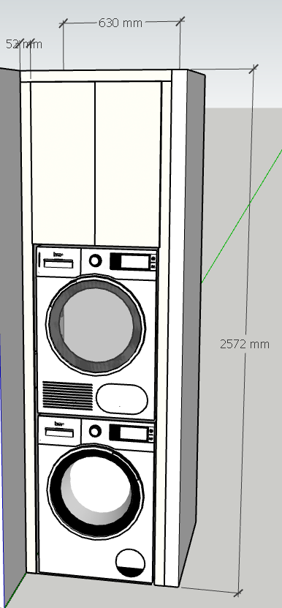
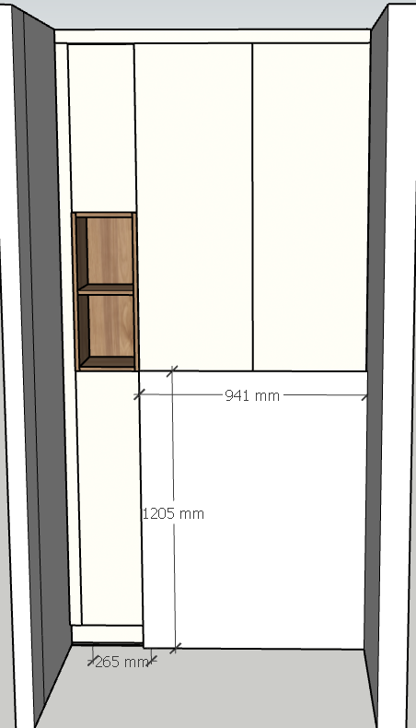

Виконавець дизайну: Виконавець збірки:
Богдана
Номери замовлення:

